Ark1
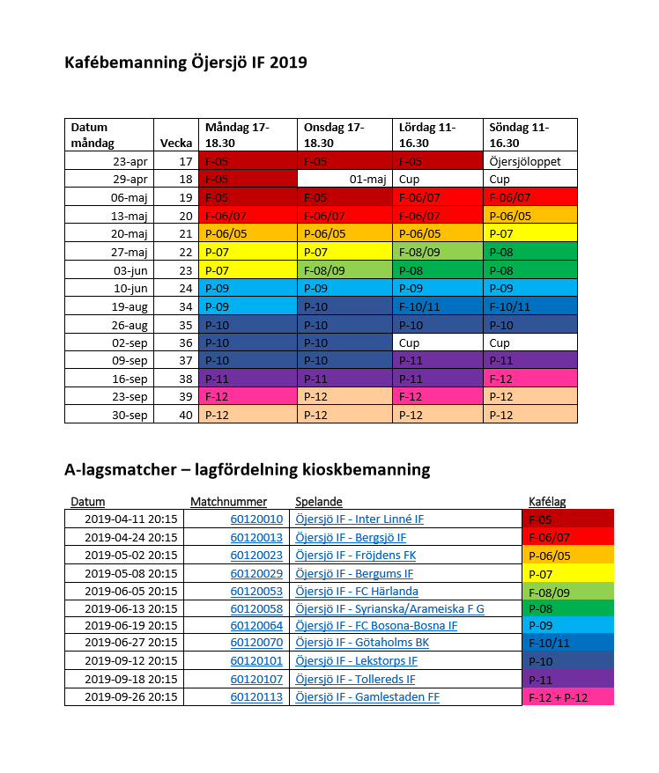
Namn |  | Kafé tjänst
Filip Stavreski | Måndag | 10. juni kl. 16.45 - 18.50
John Berggren | Måndag | 10. juni kl. 16.45 - 18.50
Albert Amtén | Onsdag | 12. juni kl. 16.45 - 18.50
Tim Hansson Vatavuk | Onsdag | 12. juni kl. 16.45 - 18.50
Lucas Malmqvist | Lördag | 15. juni kl. 10.30 - 12.30
Malte Gidlöf | Lördag | 15. juni kl. 10.30 - 12.30
Max Frykberg | Lördag | 15. juni kl. 12.30 - 14.45
Max Björk | Lördag | 15. juni kl. 12.30 - 14.45
Melker Andersson | Lördag | 15. juni kl. 14.45 - 16.50
Samuel Ehrenborg | Lördag | 15. juni kl. 14.45 - 16.50
Adam Åkerberg | Söndag | 16. juni kl. 10.30 - 12.30
Leonard Haga | Söndag | 16. juni kl. 10.30 - 12.30
Albin Bergström | Söndag | 16. juni kl. 12.30 - 14.45
Charlie Nylén | Söndag | 16. juni kl. 12.30 - 14.45
Charlie Rudenström | Söndag | 16. juni kl. 14.45 - 16.50
Eskil Domargård | Söndag | 16. juni kl. 14.45 - 16.50
Sebastian Wingate | Onsdag | 19. juni kl. 19.45 - 22.05
Sixten Edmark | Onsdag | 19. juni kl. 19.45 - 22.05
Theo Palm | Onsdag | 19. juni kl. 19.45 - 22.05
Vigor Prastalo | Måndag | 19. august kl. 16.45 - 18.50
Wille Hedström | Måndag | 19. august kl. 16.45 - 18.50

